상품제안서
스테이24 타임 텀블러 500ml | 상품코드: F23331

 |  |  |  |  |  |  | 02-412-0044 | www.easy1.co.kr
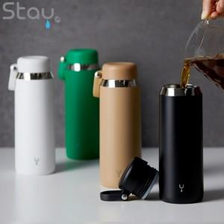

【상세/제작정보】 | 1도 실크인쇄 100개 미만 비용 60,000원 배송비 1박스 25개입, 3,500원(VAT별도)

【인쇄/포장옵션】 | 실크, 레이저 / 포장지포장

【공급단가】 | 수량 | 100~ | 300~ | 500~ | 1,000~ | 3,000~
*VAT별도 | 단가 | 8,500원 | 8,360원 | 8,160원 | 7,950원 | 7,820원

【상품 URL】 | https://dev.easy1.co.kr:443/src/goods_detail.php?gdno=23331

